行政事業レビューシート
 |  |  |  |  |  |  |  |  |  |  |  |  |  |  |  |  |  |  |  |  |  |  |  |  | 事業番号 |  |  |  |  |  | 0391
平成３０年度行政事業レビューシート |  |  |  |  |  |  |  |  |  |  |  |  |  |  |  |  |  |  |  |  |  |  |  | （ | 文部科学省 |  |  |  |  |  |  |  |  | ）
事業名 |  |  |  | 東アジア文化交流推進プロジェクト事業 |  |  |  |  |  |  |  |  |  |  |  | 担当部局庁 |  |  |  |  | 文化庁 |  |  |  |  |  |  |  | 作成責任者
事業開始年度 |  |  |  | 平成２４年度 |  |  |  |  | 事業終了 （予定）年度 |  |  |  | 終了予定なし |  |  | 担当課室 |  |  |  |  | 長官官房国際課 |  |  |  |  |  |  |  | 国際課長 大野 彰子
会計区分 |  |  |  | 一般会計
根拠法令 （具体的な 条項も記載） |  |  |  | 文化芸術基本法第15条 |  |  |  |  |  |  |  |  |  |  |  | 関係する 計画、通知等 |  |  |  |  | 文化芸術推進基本計画（第1期）（平成30年3月6日閣議決定）
主要政策・施策 |  |  |  | 観光立国、クールジャパン、知的財産 |  |  |  |  |  |  |  |  |  |  |  | 主要経費 |  |  |  |  | その他の事項経費
事業の目的 （目指す姿を簡潔に。3行程度以内） |  |  |  | 日中韓文化大臣会合やASEAN+3文化大臣会合における合意事項等を踏まえた各種の文化交流事業を展開し、今後の世界の成長の源泉であるとともに、多くの課題を抱えている東アジア地域における相互理解の増進、異質性の受容、信頼感の深化を図ることを目的とする。
事業概要 （5行程度以内。別添可） |  |  |  | ①東アジア文化都市中韓交流事業 日中韓3か国で選定した文化芸術活動を集中的に実施する「東アジア文化都市」において、3か国の共同事業として実施することが合意された事業の中で、我が国の文化芸術団体等の中韓への派遣及び中韓の文化芸術団体等の我が国への招へいを実施する。 ②東アジア芸術家・文化人等交流協力 ASEAN諸国及び中国、韓国との間で、将来の文化交流の担い手となる中堅・若手の芸術家・文化人等の交流事業を実施するとともに、日本が強みを有する分野における文化協力事業を実施する。
実施方法 |  |  |  | 委託・請負
予算額・ 執行額 （単位:百万円） |  |  |  |  |  |  |  |  |  |  | 27年度 |  |  |  | 28年度 |  |  |  |  | 29年度 |  |  |  |  |  | 30年度 |  |  |  | 31年度要求
 |  |  |  | 予算の状況 |  | 当初予算 |  |  |  |  | 192 |  |  |  | 170 |  |  |  |  | 170 |  |  |  |  |  | 170 |  |  |  | 138
 |  |  |  |  |  | 補正予算 |  |  |  |  | - |  |  |  | - |  |  |  |  | - |  |  |  |  |  | -
 |  |  |  |  |  | 前年度から繰越し |  |  |  |  | - |  |  |  | - |  |  |  |  | - |  |  |  |  |  | - |  |  |  | -
 |  |  |  |  |  | 翌年度へ繰越し |  |  |  |  | - |  |  |  | - |  |  |  |  | - |  |  |  |  |  | -
 |  |  |  |  |  | 予備費等 |  |  |  |  | 11 |  |  |  | - |  |  |  |  | - |  |  |  |  |  | -
 |  |  |  |  |  | 計 |  |  |  |  | 203 |  |  |  | 170 |  |  |  |  | 170 |  |  |  |  |  | 170 |  |  |  | 138
 |  |  |  | 執行額 |  |  |  |  |  |  | 203 |  |  |  | 115 |  |  |  |  | 127
 |  |  |  | 執行率（％） |  |  |  |  |  |  | 100% |  |  |  | 67% |  |  |  |  | 75%
 |  |  |  | 当初予算＋補正予算に対する執行額の割合（％） |  |  |  |  |  |  | 106% |  |  |  | 67% |  |  |  |  | 75%
平成30・31年度 予算内訳 （単位：百万円） |  |  |  | 歳出予算目 |  |  |  |  |  |  | 30年度当初予算 |  |  |  | 31年度要求 |  |  |  |  | 主な増減理由
 |  |  |  | 文化芸術振興委託費 |  |  |  |  |  |  | 163 |  |  |  | 133
 |  |  |  | 職員旅費 |  |  |  |  |  |  | 3 |  |  |  | 2
 |  |  |  | 委員等旅費 |  |  |  |  |  |  | 2 |  |  |  | 1
 |  |  |  | 庁費 |  |  |  |  |  |  | 1 |  |  |  | 1
 |  |  |  | 諸謝金 |  |  |  |  |  |  | 1 |  |  |  | 1
 |  |  |  | 計 |  |  |  |  |  |  | 170 |  |  |  | 138
成果目標及び 成果実績 （アウトカム） |  |  |  | 定量的な成果目標 |  |  |  |  |  |  | 成果指標 |  |  |  |  |  |  | 単位 |  |  | 27年度 |  |  | 28年度 |  |  | 29年度 |  | 中間目標 |  |  | 目標最終年度
 |  |  |  |  |  |  |  |  |  |  |  |  |  |  |  |  |  |  |  |  |  |  |  |  |  |  |  |  | 32 |  | 年度 | - | 年度
 |  |  |  | ①東アジア文化都市における交流事業プログラムが20件（2014年、2015年の2都市の26年度実績を基準）以上行われること |  |  |  |  |  |  | 実施プログラム数 |  |  |  |  | 成果実績 |  | 件 |  |  | 24 |  |  | 26 |  |  | 36 |  | - |  |  | -
 |  |  |  |  |  |  |  |  |  |  |  |  |  |  |  | 目標値 |  | 件 |  |  | 20 |  |  | 20 |  |  | 20 |  | 20 |  |  | -
 |  |  |  |  |  |  |  |  |  |  |  |  |  |  |  | 達成度 |  | ％ |  |  | 120 |  |  | 130 |  |  | 165 |  | - |  |  | -
根拠として用いた 統計・データ名 （出典） |  |  |  | 成果報告書

成果目標及び 成果実績 （アウトカム） |  |  |  | 定量的な成果目標 |  |  |  |  |  |  | 成果指標 |  |  |  |  |  |  | 単位 |  |  | 27年度 |  |  | 28年度 |  |  | 29年度 |  | 中間目標 |  |  | 目標最終年度
 |  |  |  |  |  |  |  |  |  |  |  |  |  |  |  |  |  |  |  |  |  |  |  |  |  |  |  |  | 32 |  | 年度 | - | 年度
 |  |  |  | ②本事業において実施するプログラムが3分野（メディア芸術・舞台芸術・文化遺産を基本とする）以上行われること |  |  |  |  |  |  | 実施プログラムの分野 |  |  |  |  | 成果実績 |  | 分野 |  |  | 4 |  |  | 4 |  |  | 3 |  | - |  |  | -
 |  |  |  |  |  |  |  |  |  |  |  |  |  |  |  | 目標値 |  | 分野 |  |  | 3 |  |  | 3 |  |  | 3 |  | 3 |  |  | -
 |  |  |  |  |  |  |  |  |  |  |  |  |  |  |  | 達成度 |  | ％ |  |  | 133 |  |  | 133 |  |  | 100 |  | - |  |  | -
根拠として用いた 統計・データ名 （出典） |  |  |  | 成果報告書

活動指標及び 活動実績 （アウトプット） |  |  |  | 活動指標 |  |  |  |  |  |  |  |  |  |  |  |  |  | 単位 |  |  | 27年度 |  |  | 28年度 |  |  | 29年度 |  | 30年度 活動見込 |  |  | 31年度 活動見込
 |  |  |  | ①東アジア文化都市中韓交流事業実施（都市）件数 |  |  |  |  |  |  |  |  |  |  |  | 活動実績 |  | 件 |  |  | 4 |  |  | 4 |  |  | 2 |  | - |  |  | -
 |  |  |  |  |  |  |  |  |  |  |  |  |  |  |  | 当初見込み |  | 件 |  |  | 3 |  |  | 4 |  |  | 3 |  | 4 |  |  | -
活動指標及び 活動実績 （アウトプット） |  |  |  | 活動指標 |  |  |  |  |  |  |  |  |  |  |  |  |  | 単位 |  |  | 27年度 |  |  | 28年度 |  |  | 29年度 |  | 30年度 活動見込 |  |  | 31年度 活動見込
 |  |  |  | ②東アジア芸術家・文化人等交流協力事業実施件数 |  |  |  |  |  |  |  |  |  |  |  | 活動実績 |  | 件 |  |  | 5 |  |  | 4 |  |  | 4 |  | - |  |  | -
 |  |  |  |  |  |  |  |  |  |  |  |  |  |  |  | 当初見込み |  | 件 |  |  | 4 |  |  | 4 |  |  | 4 |  | 4 |  |  | -
単位当たり コスト |  |  |  | 算出根拠 |  |  |  |  |  |  |  |  |  |  |  |  |  | 単位 |  |  | 27年度 |  |  | 28年度 |  |  | 29年度 |  | 30年度活動見込
 |  |  |  | ①執行額／事業実施件数 |  |  |  |  |  |  |  |  |  |  |  | 単位当たり コスト |  | 百万円 |  |  | 30 |  |  | 21 |  |  | 23 |  | 23
 |  |  |  |  |  |  |  |  |  |  |  |  |  |  |  | 計算式 |  | 百万円/件 |  |  | 120/4 |  |  | 83/4 |  |  | 46/2 |  | 92/4
単位当たり コスト |  |  |  | 算出根拠 |  |  |  |  |  |  |  |  |  |  |  |  |  | 単位 |  |  | 27年度 |  |  | 28年度 |  |  | 29年度 |  | 30年度活動見込
 |  |  |  | ②執行額／事業実施件数 |  |  |  |  |  |  |  |  |  |  |  | 単位当たり コスト |  | 百万円 |  |  | 15 |  |  | 20 |  |  | 20 |  | 18
 |  |  |  |  |  |  |  |  |  |  |  |  |  |  |  | 計算式 |  | 百万円/件 |  |  | 77/5 |  |  | 80/4 |  |  | 78/4 |  | 70/4
政策評価、経済・財政再生アクション・プログラムとの関係 | 政策評価 | 政策 |  | 12 文化による心豊かな社会の実現
 |  | 施策 |  | 12-4 日本文化の発信及び国際文化交流の推進
 |  | 測定指標 |  | 定量的指標 |  |  |  |  |  |  |  |  |  |  |  |  |  | 単位 |  |  | 27年度 |  |  | 28年度 |  |  | 29年度 |  | 中間目標 |  |  | 目標年度
 |  |  |  |  |  |  |  |  |  |  |  |  |  |  |  |  |  |  |  |  |  |  |  |  |  |  |  |  | - |  | 年度 | - | 年度
 |  |  |  | - |  |  |  |  |  |  |  |  |  |  |  | 実績値 |  | - |  |  | - |  |  | - |  |  | - |  | - |  |  | -
 |  |  |  |  |  |  |  |  |  |  |  |  |  |  |  | 目標値 |  | - |  |  | - |  |  | - |  |  | - |  | - |  |  | -

 |  | 本事業の成果と上位施策・測定指標との関係
 |  | 東アジアにおける重要な文化担当大臣のフォーラムである日中韓文化大臣会合やＡＳＥＡＮ＋3文化大臣会合における合意事項等を踏まえた具体的な文化交流事業を展開することで、日本文化の発信及び国際文化交流の推進に寄与している。

 | 経済・財政再生 アクション・プログラム | 改革項目 |  | 分野： |  |  | - |  |  |  |  |  |  | -
 |  | KPI (第一階層） |  | ＫＰＩ （第一階層） |  |  |  |  |  |  |  |  |  |  |  |  |  | 単位 |  |  | 計画開始時 |  |  | 29年度 |  |  | 30年度 |  | 中間目標 |  |  | 目標最終年度
 |  |  |  |  |  |  |  |  |  |  |  |  |  |  |  |  |  |  |  |  | - | 年度 |  |  |  |  |  |  | - |  | 年度 | - | 年度
 |  |  |  | - |  |  |  |  |  |  |  |  |  |  |  | 成果実績 |  | - |  |  | - |  |  | - |  |  | - |  | - |  |  | -
...
点検・改善結果 | 点検結果 |  |  | 本事業は、日中韓及びＡＳＥＡＮ諸国との文化大臣会合において合意された事業であるため、国としての事業実施の必要性が高く、資金投入の合理性を確保している。また、国庫支出の在り方についても、委託事業者に証憑関係書類の提出を求め、事業実施において真に必要な経費であるかを確認し、内容の照合を行うことにより、適正性を担保している。
所見を踏まえた改善点/概算要求における反映状況
執行等改善 |  |  | 予算要求段階より事業計画の精査を行い適正な概算要求額にするとともに、適切な予算執行に努める。また、従来企画競争を実施していた事業についても、毎年実施している事業については、ノウハウが蓄積されていることから、仕様を精査したうえで、一般競争入札（最低価格方式）を実施する等調達方法を見直し、さらなる競争性の担保に努める。
備考

関連する過去のレビューシートの事業番号
平成22年度 |  | - |  |  |  |  |  |  |  | 平成23年度 |  | - |  |  |  |  | 平成24年度 |  |  |  | 48 |  |  |  |  |  |  | 平成25年度 |  | 402
平成26年度 |  | 401 |  |  |  |  |  |  |  | 平成27年度 |  | 396 |  |  |  |  | 平成28年度 |  |  |  | 379
平成29年度 |  | 文部科学省 |  |  | ( |  |  | 0387 |  |  | )
資金の流れ （資金の受け取り先が何を行っているかについて補足する） （単位：百万円） |  |  |  | ※平成29年度実績を記入。執行実績がない新規事業、新規要求事業については現時点で予定やイメージを記入。
 |  |  |  | なお、金額は単位未満四捨五入して記載していることから、合計が一致しない場合がある。
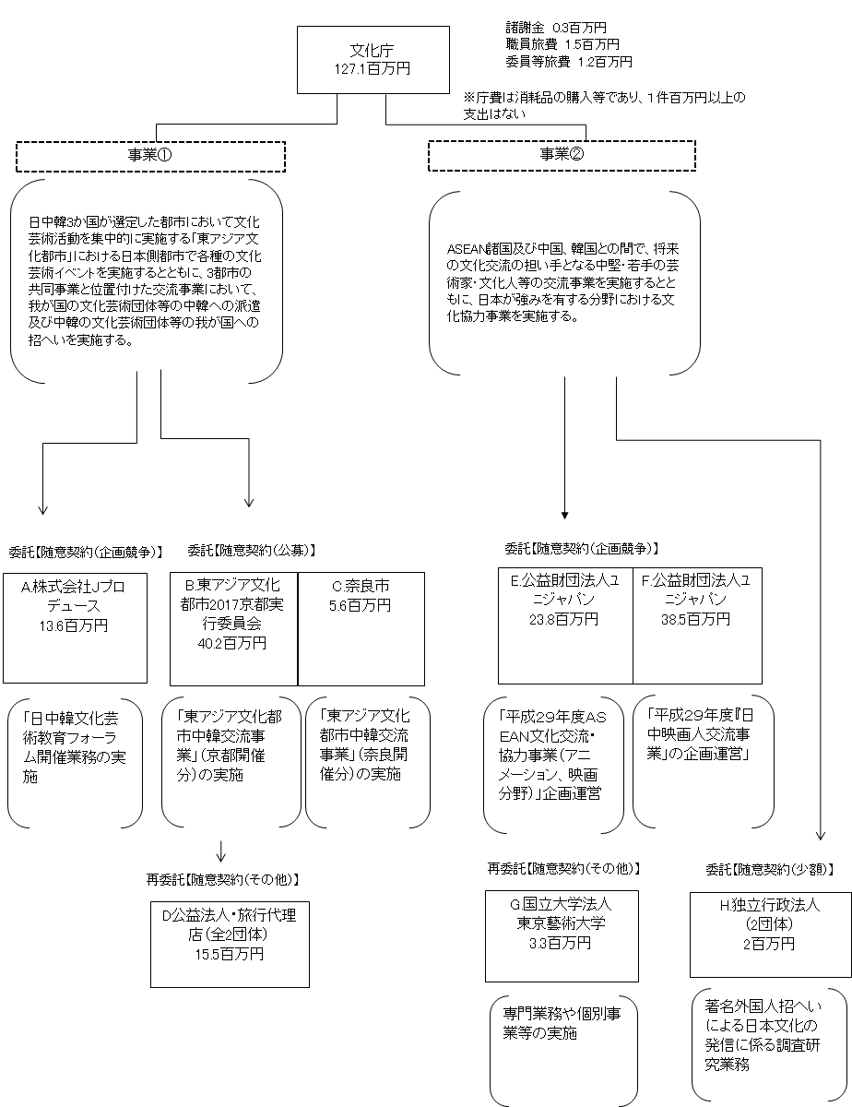

費目・使途 （「資金の流れ」においてブロックごとに最大の金額が支出されている者について記載する。費目と使途の双方で実情が分かるように記載） |  |  |  | A.株式会社Jプロデュース |  |  |  |  |  |  |  |  |  |  |  |  |  |  | B.東アジア文化都市２０１７京都実行委員会
 |  |  |  | 費 目 |  |  |  | 使 途 |  |  |  |  |  |  |  | 金 額 (百万円） |  |  | 費 目 |  |  |  | 使 途 |  |  |  |  |  |  |  |  | 金 額 (百万円）
 |  |  |  | 雑役務費 |  |  |  | 司会業務・レセプション業務・プログラム等制作業務等 |  |  |  |  |  |  |  | 8 |  |  | 再委託費 |  |  |  | 再委託費（旅行代理店・公益法人） |  |  |  |  |  |  |  |  | 16
 |  |  |  | 人件費 |  |  |  | 賃金 |  |  |  |  |  |  |  | 2 |  |  | 旅費 |  |  |  | 出演者等交通費・宿泊費等 |  |  |  |  |  |  |  |  | 13
 |  |  |  | 旅費 |  |  |  | 出演者・スタッフ交通費、宿泊費等 |  |  |  |  |  |  |  | 2 |  |  | 雑役務費 |  |  |  | 機材運搬費・郵送料等 |  |  |  |  |  |  |  |  | 8
 |  |  |  | 諸謝金 |  |  |  | 出演者謝金 |  |  |  |  |  |  |  | 0 |  |  | 通信運搬費 |  |  |  | キャスト出演料等 |  |  |  |  |  |  |  |  | 1
 |  |  |  | 通信運搬費 |  |  |  | 携帯電話レンタル・郵送料等 |  |  |  |  |  |  |  | 0 |  |  | 保険料 |  |  |  | 海外旅行保険料 |  |  |  |  |  |  |  |  | 0
 |  |  |  | その他 |  |  |  | 借損料・会議費消費税相当額・一般管理費 |  |  |  |  |  |  |  | 2 |  |  | 諸謝金 |  |  |  | 出演者等謝金 |  |  |  |  |  |  |  |  | 0
 |  |  |  |  |  |  |  |  |  |  |  |  |  |  |  |  |  |  | 消耗品費 |  |  |  | 材料費等 |  |  |  |  |  |  |  |  | 0
...

